Feuil1
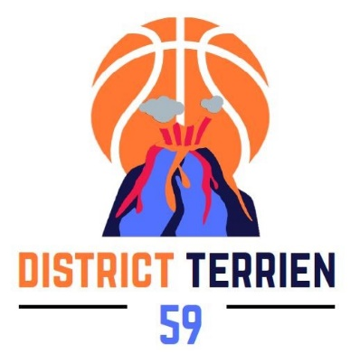
DISTRICT TERRIEN

SAISON 2026 - 2027

ENGAGEMENT PHASE DE BRASSAGE 19/09/2026 AU 18/10/2026

A RETOURNER POUR LE 31 JUILLET 2026, DELAI DE RIGEUR, A :
sportive@dterrien59.com
(et uniquement à cette adresse) merci.

NOM DU CLUB :
NUMERO INFORMATIQUE :

FILLES |  | Indiquez le nombre d'équipe
 |  |  | Remarques Eventuelles | Nom de l'entraineur | Prénom de l'entraineur | Numéro de licence de l'entraineur
U15 | TD4
 | TD5
 | TD6

U13 | TD4
 | TD5
 | TD6

U11 | TD4
 | TD5
 | TD6

U9 | TD4
 | TD5
 | TD6

GARCONS |  | Indiquez le nombre d'équipe
 |  |  | Remarques Eventuelles | Nom de l'entraineur | Prénom de l'entraineur | Numéro de licence de l'entraineur
U15 | TD4
 | TD5
 | TD6

U13 | TD4
 | TD5
 | TD6

U11 | TD4
 | TD5
 | TD6

U9 | TD4
 | TD5
 | TD6
 |  |  | indiquez si équipe mixte

INDISPONIBILITES DE(S) SALLE(S) PONTUELLE(S) POUR LA SAISON 2026 - 2027

DATE DE L'INDISPONIBILITE |  |  |  |  | MOTIF DE L'INDISPONIBILITE
JOUR(S) |  |  | MOIS | ANNEE

